상품제안서
국산 핸드폰충전기 2A(선길이 1.5m) | 상품코드: S02187

 |  |  |  |  |  |  | 02-713-8555 | www.synergygift.co.kr
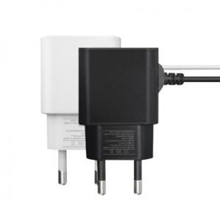 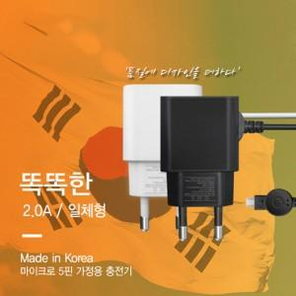

【상세/제작정보】

【인쇄/포장옵션】 | 실크, 레이저 / 포장지포장

【공급단가】 | 수량 | 100~ | 300~ | 500~ | 1,000~ | 3,000~
*VAT별도 | 단가 | 5,460원 | 5,260원 | 5,070원 | 4,870원 | 4,680원

【상품 URL】 | https://www.synergygift.co.kr:443/src/goods_detail.php?gdno=11711

